Main
CBOM List Main(密码材料清单) https://cyclonedx.org/guides/OWASP_CycloneDX-Authoritative-Guide-to-CBOM-en.pdf

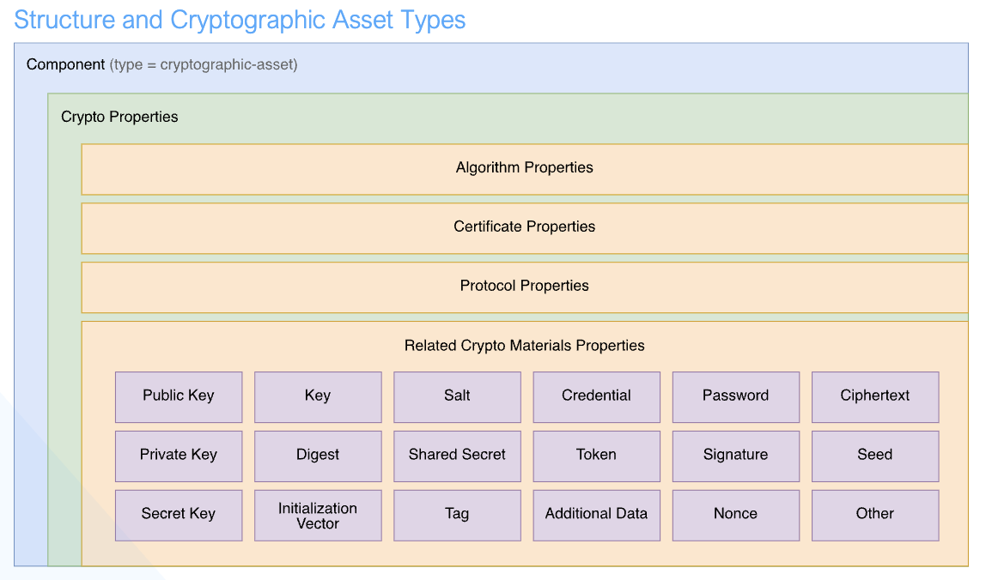
CBOM子表 |  |  |  |  |  |  | 说明

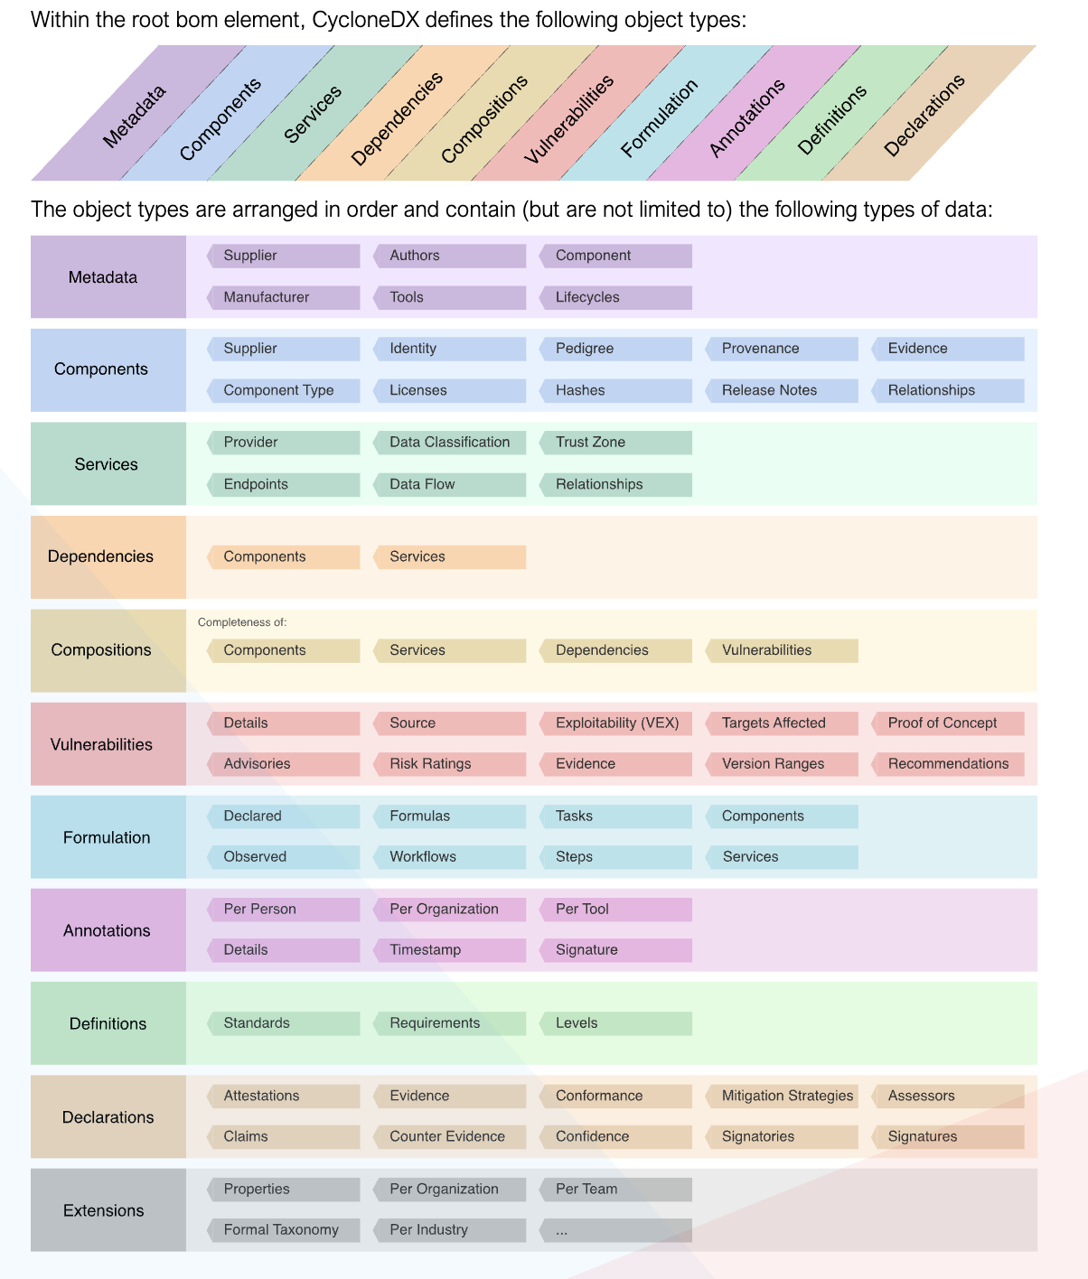
CBOM-Certificate |  |  |  |  |  |  | 记录使用的证书

 |  |  |  |  |  |  |  |  |  |  |  |  |  |  |  |  |  |  |  |  |  |  | CCK、CRY说明：
CBOM-Key |  |  |  |  |  |  | 记录算法使用的private-key、public-key、secret-key

CBOM-Algorithm |  |  |  |  |  |  | 记录使用的算法

CBOM-Library |  |  |  |  |  |  | 加密库信息

CBOM-Other |  |  |  |  |  |  | 记录ciphertext、signature、digest(hash)、initialization- vector、nonce、seed、salt、shared-secret、tag、additional-data、password、credential、token、other、unknown信息

CBOM-App |  |  |  |  |  |  | 涉及加密的协议(需要做CCK、CRY的网络资产)

CBOM-Protocol |  |  |  |  |  |  | 涉及加密的功能(需要做CCK、CRY的安全资产)

CBOM-Data |  |  |  |  |  |  | 涉及加密的数据((需要做CCK、CRY的隐私资产))

 | 密码最佳实践(18031推荐)： |  |  |  |  |  |  |  |  |  |  |  |  |  |  |  |  |  |  |  |  |  |  | 18031 | AUM
 |  |  |  |  |  |  |  |  |  |  |  |  |  |  |  |  | CycloneDX json format:
 |  |  |  |  |  |  |  |  |  |  |  |  |  |  |  |  | "cryptoProperties": { "assetType": "related-crypto-material", "relatedCryptoMaterialProperties": { "type": "private-key", "state": "compromised", ... } }
 |  |  |  |  |  |  |  |  |  |  |  |  |  |  |  |  |  |  |  |  |  |  |  | CRY | SUM

 |  |  |  |  |  |  |  |  |  |  |  |  |  |  |  |  |  |  |  |  |  |  |  |  | SSM

 | 密钥状态管理(NIST SP 800-57)：(key状态) - 预激活(Pre-activation)：处于此状态的密钥已生成但尚未投入实际使用。它们被安全存储，直到需要时才被激活，用于加密操作 - 激活(Active)：处于激活状态的密钥当前正在用于加密、解密或数字签名等加密操作。它们在保护系统内数据和通信方面发挥着基本作用 - 挂起(Suspended)：处于挂起状态的主键暂时不活跃，通常由于安全顾虑或操作问题。挂起期间，它们不用于加密操作，但如果认为合适，可以重新激活 - 停用(Deactivated)：处于停用状态的主键被有意设为不活跃，通常作为常规维护或安全协议的一部分。一旦停用，它们就不再用于加密操作，但可能会保留用于存档或审计目的 - 受损(Compromised)：处于受损状态的主键被认为不可信，由于已知或疑似的安全漏洞。需要立即采取行动吊销并替换受损主键，以防止未经授权的访问并保护加密操作的完整性 - 销毁(Destroyed)：处于销毁状态的主键从系统中永久清除，通常是为了防止任何潜在的滥用或未经授权的访问。销毁确保主键无法恢复且不会被攻破，从而增强整体安全性
 |  |  |  |  |  |  |  |  |  |  |  |  |  |  |  |  |  |  |  |  |  |  |  | CCK-2 | SCM
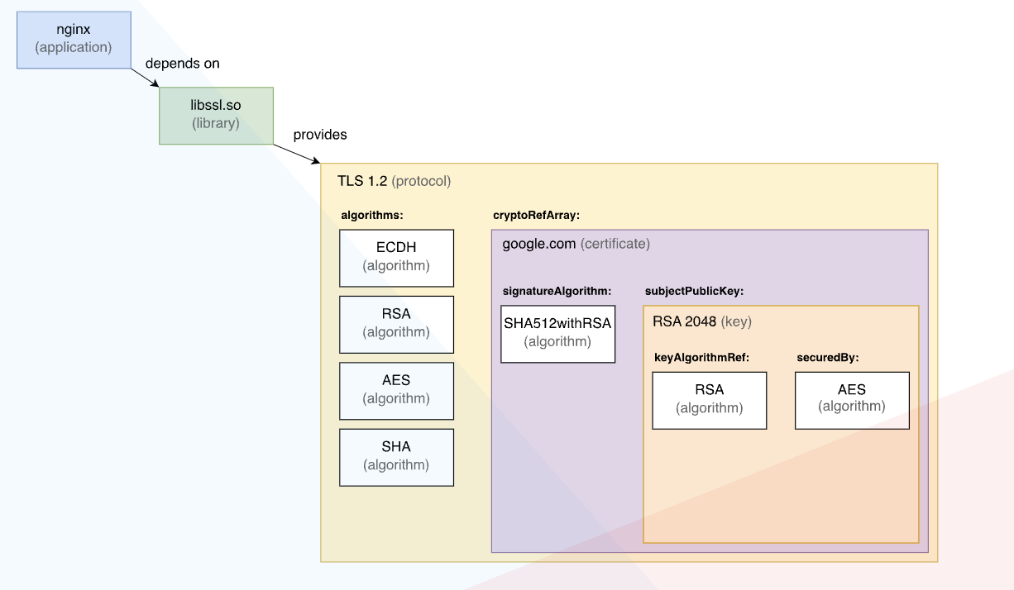

 |  |  |  |  |  |  |  |  |  |  |  |  |  |  |  |  |  |  |  |  | BOM-Link：链接CBOM和SBOM(RFC-8141 ) - serialNumber(RFC-4122) - version - bom-ref examples:(cpe) urn:cdx:f08a6ccd-4dce-4759-bd84-c626675d60a7/1 urn:cdx:f08a6ccd-4dce-4759-bd84-c626675d60a7/1#componentA

 | 密钥周期管理(CycloneDX)： - 设计(Design)：在开发生命周期早期生成的 BOM，包含提议或计划使用的组件和服务清单。该清单在使用前可能需要采购、检索或配置资源 - 构建前(Pre-build)：构建前的 BOM，包含在构建过程之前获取的信息，可能包含源文件、开发工件和清单。该清单在使用前可能需要解析和检索 - 构建(Build) - 构建后(Post-build) - 运营阶段(Operations) - 监控阶段(Discovery) - 退役阶段(Decommission)

 |  |  |  |  |  |  |  |  |  |  |  |  |  |  |  |  |  |  |  |  |  | CycloneDX json format:
 |  |  |  |  |  |  |  |  |  |  |  |  |  |  |  | 依赖关系说明： - 依赖(dependsOn)：依赖于此依赖对象所依赖的组件或服务的 bom-ref 标识符 - 提供或实现(provides)：提供定义给定规范的组件或服务的 bom-ref 标识符或标准，这些是由此依赖对象提供或实现的。例如，一个实现加密算法的加密库。 |  |  |  |  |  | "dependencies": [ { "ref": "acme-application", "dependsOn": ["crypto-library"] }, { "ref": "crypto-library", "provides": ["aes128gcm"], "dependsOn": ["some-library"] } ]

 | 补充:

 |  |  |  |  |  |  |  |  |  |  |  |  |  |  |  |  |  |  |  | CycloneDX Reference：https://cyclonedx.org/docs/1.6/json/# https://cyclonedx.org/schema/bom-1.6.schema.json

 |  |  |  |  |  |  |  |  | 字段注释

顶层字段/Root Fields |  |  | 类型 |  |  | 说明 |  |  |  |  |  |  | metadata字段 |  | 类型 | 说明

bomFormat |  |  | string |  |  | "CycloneDX" |  |  |  |  |  |  | timestamp |  | string | 遵循 RFC3339 的时间戳，含时区（如 "2024-07-31T12:00:00Z"）

specVersion |  |  | string |  |  | CycloneDX 规范版本，采用 "1.6" |  |  |  |  |  |  | tools |  | array | 生成 CBOM 的工具信息

serialNumber |  |  | string |  |  | BOM 的唯一标识符（URN 格式） |  |  |  |  |  |  | authors |  | array | 创建者信息

version |  |  | integer |  |  | BOM 版本，默认 1 |  |  |  |  |  |  | component |  | object | 主组件（如整个系统或服务）

metadata |  |  | object |  |  | 元数据信息 |  |  |  |  |  |  | properties |  | array（可选） | 自定义键值对

components |  |  | array |  |  | 加密资产组件列表

dependencies |  |  | array |  |  | 加密资产之间的依赖关系
 |  |  |  |  |  |  |  |  |  |  |  |  | components 数组字段/每个加密资产 |  | 类型 | 说明
vulnerabilities |  |  | array（可选） |  |  | 与加密资产相关的漏洞信息
 |  |  |  |  |  |  |  |  |  |  |  |  | type |  | string | "cryptographic-asset"
annotations |  |  | array（可选） |  |  | 注释或审计信息
 |  |  |  |  |  |  |  |  |  |  |  |  | name |  | string | 加密资产名称

 |  |  |  |  |  |  |  |  |  |  |  |  | version |  | string | 版本号
cryptoProperties字段/加密属性 |  |  | 类型 |  |  | 说明
 |  |  |  |  |  |  |  |  |  |  |  |  | bom-ref |  | string | 唯一引用标识符
assetType |  |  | string |  |  | 资产类型，如 algorithm, certificate, key, protocol, library 等
 |  |  |  |  |  |  |  |  |  |  |  |  | description |  | string（可选） | 描述
algorithmProperties |  |  | object（可选） |  |  | 算法相关属性
 |  |  |  |  |  |  |  |  |  |  |  |  | hashes |  | array | 哈希值列表（如 SHA-256）
certificateProperties |  |  | object（可选） |  |  | 证书相关属性
 |  |  |  |  |  |  |  |  |  |  |  |  | licenses |  | array（可选） | 许可证信息
keyProperties |  |  | object（可选） |  |  | 密钥相关属性
 |  |  |  |  |  |  |  |  |  |  |  |  | properties |  | array（可选） | 扩展属性
protocolProperties |  |  | object（可选） |  |  | 协议相关属性
 |  |  |  |  |  |  |  |  |  |  |  |  | cryptoProperties |  | object | 加密相关属性（见下方）
implementationPlatform |  |  | string（可选） |  |  | 实现平台（如 ARMv8, x86_64）

executionEnvironment |  |  | string（可选） |  |  | 执行环境（如 TEE, SE, HSM）
 |  |  |  |  |  |  |  |  |  |  |  | protocolProperties |  |  | 说明

 |  |  |  |  |  |  |  |  |  |  |  | protocol |  | string | 协议名称，如 TLS, SSH, IPSec

 |  |  |  |  |  |  |  |  |  |  |  | version |  | string | 协议版本，如 1.3, 2.0

algorithmProperties |  |  |  | 说明 |  |  |  | certificateProperties |  |  | 说明

primitive |  | string |  | 原语类型，如 block-cipher, stream-cipher, hash, mac, kdf, signature, key-exchange, random-generator |  |  |  | subject |  | string | 证书主题
 |  |  |  |  |  |  |  |  |  |  |  |  |  |  |  | dependencies |  |  | 说明
variant |  | string（可选） |  | 算法变体（如 SHA-256, AES-256-GCM） |  |  |  | issuer |  | string | 颁发者
 |  |  |  |  |  |  |  |  |  |  |  |  |  |  |  | ref |  | string | 引用组件的 bom-ref
classicalSecurityLevel |  | integer（可选） |  | 经典安全等级（如 128, 256） |  |  |  | notBefore |  | string | 有效期开始时间
 |  |  |  |  |  |  |  |  |  |  |  |  |  |  |  | dependsOn |  | array | 依赖的其他组件 bom-ref
nistQuantumSecurityLevel |  | integer（可选） |  | NIST 后量子安全等级（如 1, 3, 5） |  |  |  | notAfter |  | string | 有效期结束时间
 |  |  |  |  |  |  |  |  |  |  |  |  |  |  |  | provides |  | array（可选） | 提供的能力或服务（替代旧版 uses）
curve |  | string（可选） |  | 椭圆曲线名称（如 P-256, Curve25519） |  |  |  | signatureAlgorithm |  | string | 签名算法

 |  |  |  |  |  |  |  | keyAlgorithm |  | string | 密钥算法
 | keyProperties |  |  |  | 说明
 |  |  |  |  |  |  |  | serialNumber |  | string | 序列号
 | keyType |  | string |  | 类型，如 public, private, secret
 |  |  |  |  |  |  |  | thumbprint |  | string | 指纹（如 SHA-256）
 | size |  | string（可选） |  | 密钥长度（如 2048, 256）

 | format |  | integer（可选） |  | 格式，如 PEM, DER, JWK

 | algorithm |  | integer（可选） |  | 所用算法（如 RSA, EC, AES）

